Лист 1
Прайс-лист
МИР ПРЯЖИ

В валюте: руб. (курс 1).
Цены указаны на 07.08.2020

№ | Номенклатура/ Характеристика номенклатуры | Описание | Изображение | Артикул | Цена | Ед. | Остаток | Ссылка на сайт
 | Спицы съемные для длины тросика 28-126 см Trendz KnitPro, 10.00 мм 51262 | Спицы съемные для длины тросика 28-126 см Trendz KnitPro, 10.00 мм 51262 | 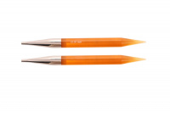 | 51262 | 225.00 |  |  | Изображение
 | Спицы съемные для длины тросика 28-126 см Trendz KnitPro, 10.00 мм 51262 |  |  |  | 225.00 | шт | 3 | Изображение
 | Спицы съемные для длины тросика 28-126 см Trendz KnitPro, 6.50 мм 51258 | Спицы съемные для длины тросика 28-126 см Trendz KnitPro, 6.50 мм 51258 |  | 51258 | 170.00 |  |  | Изображение
 | Спицы съемные для длины тросика 28-126 см Trendz KnitPro, 6.50 мм 51258 |  |  |  | 170.00 | шт | 8 | Изображение
 | Спицы съемные для длины тросика 28-126 см Trendz KnitPro, 8.00 мм 51260 | Спицы съемные для длины тросика 28-126 см Trendz KnitPro, 8.00 мм 51260 | 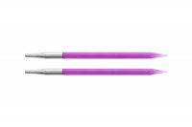 | 51260 | 192.00 |  |  | Изображение
 | Спицы съемные для длины тросика 28-126 см Trendz KnitPro, 8.00 мм 51260 |  |  |  | 192.00 | шт | 5 | Изображение

